G 1.5.1-2
CES. Informe de Situación Económica y Social de Castilla y León en 2022

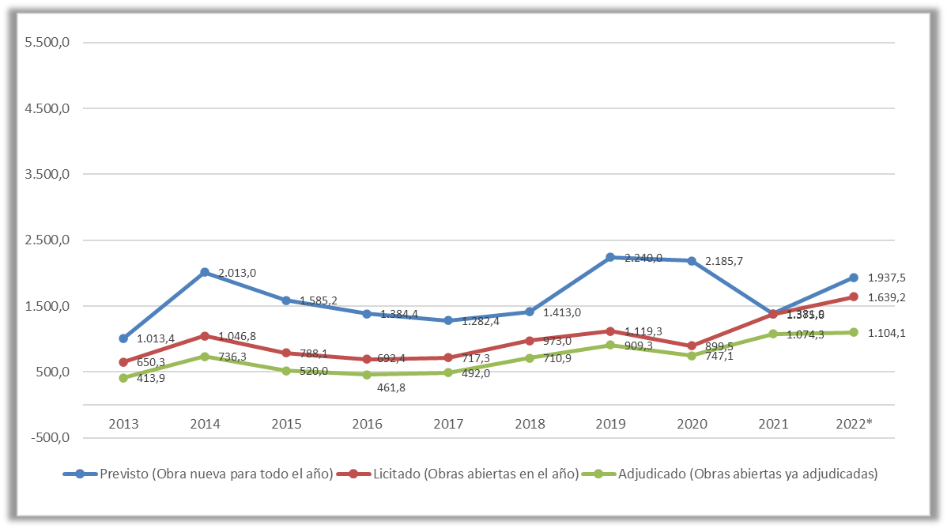
Gráfico 1.5.1-2
Evolución de la licitación de obra oficial en Castilla y León de todas las Administraciones, 2013-2022
(millones de euros)

Nota: (1) Datos por fecha de apertura provisionales a 10/01/2023.
Fuente: Elaboración propia a partir de datos de la Cámara de Contratistas de Castilla y León.

Histórico
CES. Informe de Situación Económica y Social de Castilla y León en 2022

Gráfico 1.5.1-2
Evolución de la licitación de obra oficial en Castilla y León de todas las Administraciones, 2009-2022
(millones de euros)

 |  | 2009 | 2010 | 2011 | 2012 | 2013 | 2014 | 2015 | 2016 | 2017 | 2018 | 2019 | 2020 | 2021 | 2022*
 | Previsto (Obra nueva para todo el año) | 5,335.5 | 3,282.0 | 2,617.5 | 1,030.0 | 1,013.4 | 2,013.0 | 1,585.2 | 1,384.4 | 1,282.4 | 1,413.0 | 2,240.0 | 2,185.7 | 1,381.9 | 1,937.5
 | Licitado (Obras abiertas en el año) | 4,567.9 | 1,671.0 | 2,229.4 | 557.8 | 650.3 | 1,046.8 | 788.1 | 692.4 | 717.3 | 973.0 | 1,119.3 | 899.5 | 1,375.6 | 1,639.2
 | Adjudicado (Obras abiertas ya adjudicadas) | 3,667.2 | 1,396.2 | 1,454.4 | 420.4 | 413.9 | 736.3 | 520.0 | 461.8 | 492.0 | 710.9 | 909.3 | 747.1 | 1,074.3 | 1,104.1

Nota: (1) Datos por fecha de apertura provisionales a 10/01/2023.
Fuente: Elaboración propia a partir de datos de la Cámara de Contratistas de Castilla y León.

